关系图
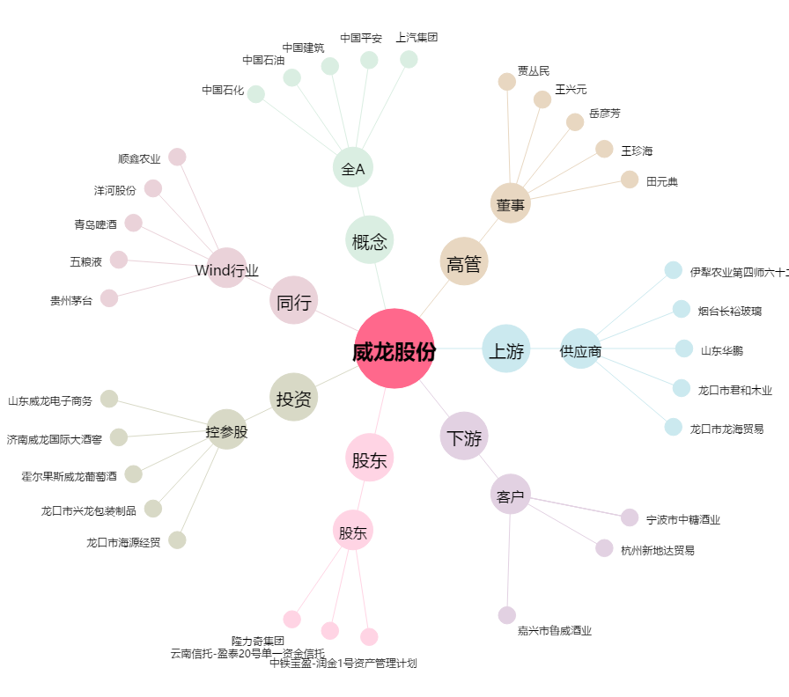
威龙股份[603779.SH] - 关系概览图

